Bestandsaufnahme

 | Bestandsaufnahme der Beschaffung in der Gemeinde
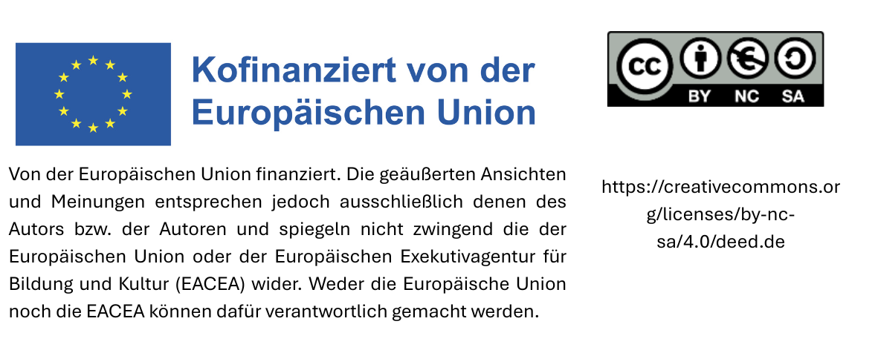
Bestandsaufnahme der Beschaffung in der Gemeinde |  |  |  |  |  |  |  |  |  |  |  |  |  | Textilien
 |  |  |  |  |  |  |  |  |  |  |  |  | Lebensmittel/Verpflegungsdienstleistungen
Gemeinde: |  |  |  |  |  |  |  |  |  |  |  |  | Weiße Waren
Abteilung: |  |  |  |  |  |  |  |  |  |  |  |  | Grafisches Papier und Büromaterial
Name der Person, die die Vorlage ausgefüllt hat: |  |  |  |  |  |  |  |  |  |  |  |  | Werbeartikel und Give aways
Kontakt: |  |  |  |  |  |  |  |  |  |  |  |  | Spielzeug
Bitte die ausgefüllte Vorlage senden an: |  |  |  |  |  |  |  |  |  |  |  |  | Möbel
 |  |  |  |  |  |  |  |  |  |  |  |  | Sonstige Produkte
 |  |  |  |  |  |  |  |  |  |  |  |  | Sonstige Dienstleistungen
Produktgruppe | Genaue Bezeichnung des Produkts bzw. der Dienstleistung | Nutzer der beschafften Leistung | Menge | Wert/Kosten | Anforderungen an Nachhaltigkeit oder Gütezeichen | Datum und Häufigkeit | Direkter Einkauf, vereinfachtes Verfahren oder Ausschreibung? | Lieferant | Vertragsdauer | Namen der verantwortlichen Personen in der Gemeinde
Wählen Sie die Produktgruppe des beschafften Produkts bzw. der beschafften Dienstleistung aus dem Dropdown-Menü aus | Tragen Sie die genaue Bezeichnung des Produkts bzw. der Dienstleistung ein (z. B. Kopierpapier) | Tragen Sie ein, für wen beschafft wurde (z. B. Allgemeine Gemeindeverwaltung) | Tragen Sie die beschaffte Menge ein (z. B. 10 Pckg. mit 5 x 500 Blatt) | Geben Sie den Wert (netto) der beschafften Leistung an oder, bei wiederkehrenden Beschaffungen (z. B. Rahmenvereinbarung), den Wert der jährlich beschafften Leistungen. | Wenn Nachhaltigkeitskriterien oder Gütezeichen gefordert wurden, tragen Sie diese ein (vgl. Tabellenblatt 'Gütezeichen'). | Geben Sie Monat und Jahr der Beschaffung an, bei wiederkehrenden Beschaffungen (z. B. Rahmenvereinbarung) auch die Häufigkeit (z. B. 11/25; viermal im Jahr) | Geben Sie an, mit welcher Methode beschafft wurde | Geben Sie den Namen des Lieferanten an | Tragen Sie die Vertragsdauer ein | Name der Person, die die Anforderungen an die Beschaffung festgelegt hat | Name der Person, die den Einkauf durchgeführt hat | Name des Ansprechpartner(s) für den Lieferanten während der Vertragsdauer

Gütezeichen


Gütezeichen

 | Lebensmittel:

 | Textilien

 | Natursteine

 | Informations- und Kommunikationstechnik:


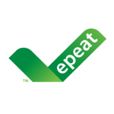

 | Papier und Büromaterialien

